상품제안서
무선충전 LED 알람시계 블루투스스피커 | 상품코드: S00521

 |  |  |  |  |  |  | 02-713-8555 | www.synergygift.co.kr
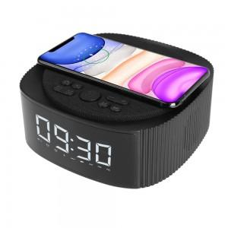 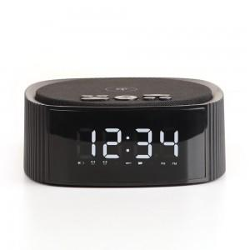 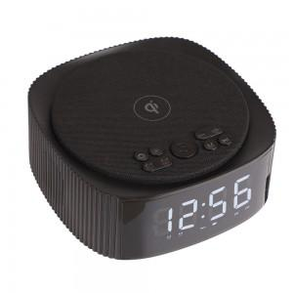

【상세/제작정보】

【인쇄/포장옵션】 | 풀칼라 / 포장지포장

【공급단가】 | 수량 | 20~ | 50~ | 100~ | 500~ | 1,000~
*VAT별도 | 단가 | 40,500원 | 39,000원 | 37,500원 | 36,000원 | 35,100원

【상품 URL】 | https://www.synergygift.co.kr:443/src/goods_detail.php?gdno=17870

